상품제안서
엑스트라 스냅 미니 레트로 카메라 | 상품코드: S47445

 |  |  |  |  |  |  | 02-713-8555 | www.synergygift.co.kr
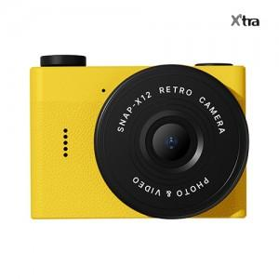 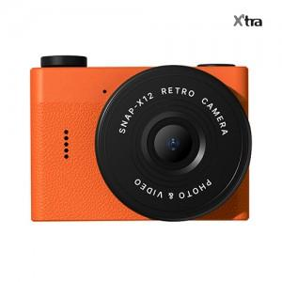 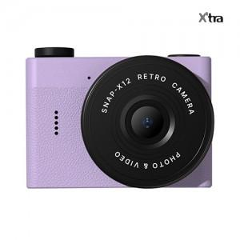

【상세/제작정보】 | 레트로 감성 물씬나는 유니크한 카메라

【인쇄/포장옵션】 | 실크, 레이저 / 포장지포장

【공급단가】 | 수량 | 10~ | 50~ | 100~ | 300~ | 500~
*VAT별도 | 단가 | 26,200원 | 23,800원 | 22,700원 | 21,400원 | 20,500원

【상품 URL】 | https://www.synergygift.co.kr:443/src/goods_detail.php?gdno=47445

